Reference
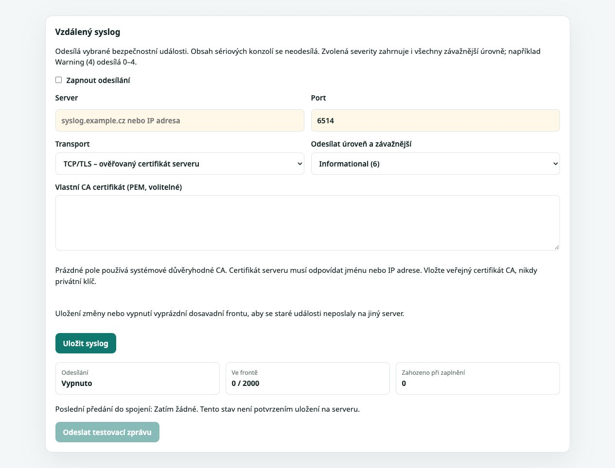
Reference a kontrolní hodnoty

Položka | Hodnota | Zdroj
Repozitář | ConsolePi-Plus | https://github.com/jiriflos-eng/ConsolePi-Plus
Release | v1.9.1 | https://github.com/jiriflos-eng/ConsolePi-Plus/releases/tag/v1.9.1
Generic image SHA-256 | 91904098f45331d4b68d8837b67de389a06f710429adc7fca4decca4b4aa44e1 | https://github.com/jiriflos-eng/ConsolePi-Plus/releases/tag/v1.9.1
Install archive SHA-256 | e362a12bdf6103716eb62e7ef89e7b5db6589d9c333b9d2ae139a117665d0712 | https://github.com/jiriflos-eng/ConsolePi-Plus/releases/tag/v1.9.1
Posuzovaná verze | 1.9.1 | cat /usr/share/consolepi/VERSION

Obrazová reference k akceptačním testům
Screenshoty z testovacího RPi 192.168.100.124 ze dne 6. 10. 2026. Web zobrazuje verzi 1.9.1. Obrázky vysvětlují rozhraní; výsledky testů a akceptace zůstávají nevyhodnocené.

S01 Administrační přehled
Přehled odděluje administrativní SSH na portu 22 a konzolové porty. Na testovacím RPi není připojen USB kabel; šedá karta proto ukazuje nepřiřazenou konzoli. Zdroj: https://192.168.100.124/admin, 6. 10. 2026.

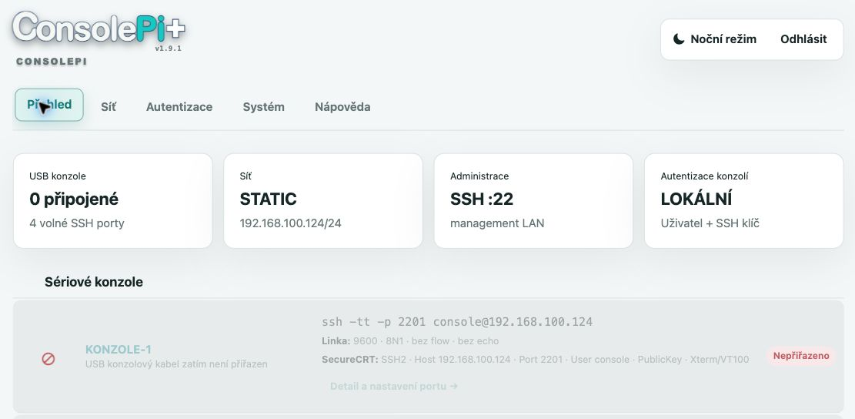

S02 Management síť
Stav Ethernetu uvádí statickou adresu 192.168.100.124/24, bránu a DNS. Tyto údaje slouží k identifikaci posuzovaného zařízení a jeho segmentu. Zdroj: https://192.168.100.124/admin?tab=network, 6. 10. 2026.

S03 Povolené zdroje přístupu
Webový seznam obsahuje síť 192.168.100.0/24. Omezuje přístup k HTTPS, administrativnímu SSH a konzolím; skutečné vynucení pravidel je nutné ověřit pomocí nftables a síťového testu. Zdroj: https://192.168.100.124/admin?tab=network, 6. 10. 2026.

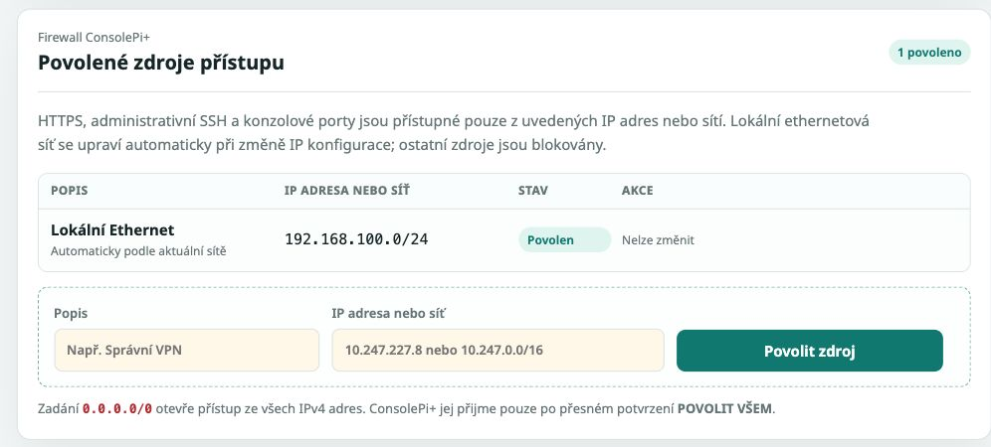

S04 Zdroje systémových balíčků
Vybrány jsou oficiální Debian a Raspberry Pi repozitáře. Panel nabízí ověření zdroje před uložením; screenshot neprokazuje obsah ani integritu stažených balíčků. Zdroj: https://192.168.100.124/admin?tab=network, 6. 10. 2026.

S05 Volitelný dohled SNMPv3
SNMPv3 je vypnuté. Formulář rozlišuje autentizační heslo SHA-256 a šifrovací heslo AES a uvádí vazbu UDP/161 na povolené zdroje. Zobrazené příklady jsou nápověda prázdných polí. Zdroj: https://192.168.100.124/admin?tab=network#snmpv3, 6. 10. 2026.

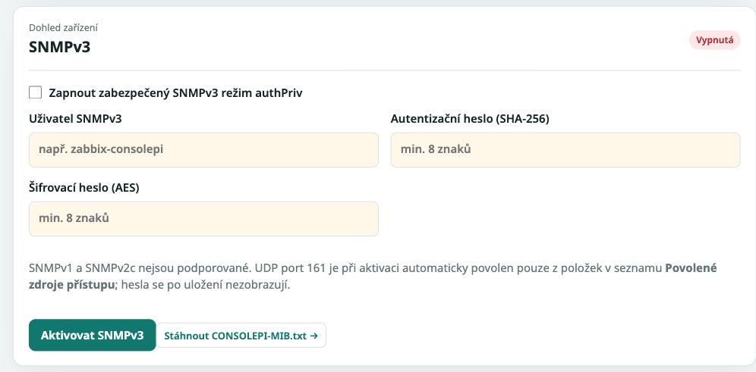

S06 Autentizace konzolových portů
Aktivní je SSH klíč pro technický účet console. Volby lokálního hesla a RADIUS se týkají konzolových portů 2201–2204; administrativní SSH port 22 je spravován odděleně. Zdroj: https://192.168.100.124/authentication, 6. 10. 2026.

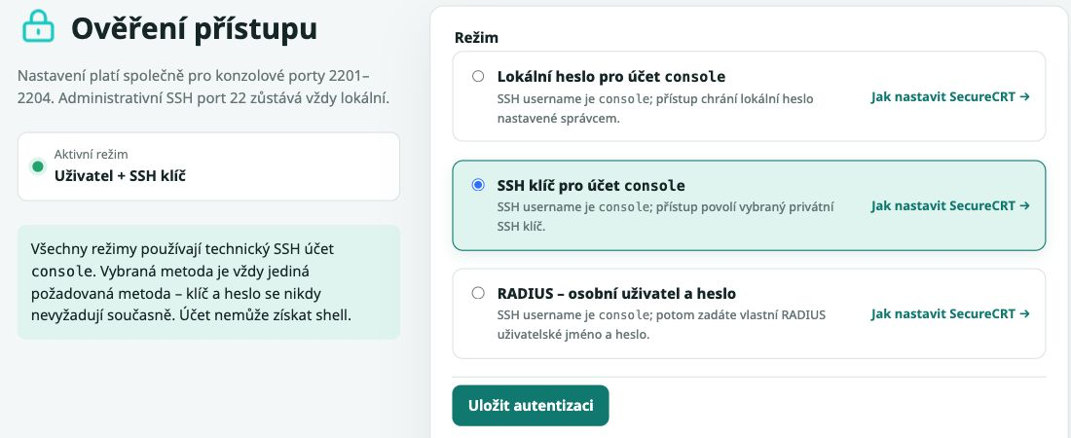

S07 Platforma a stav služeb
Web uvádí Raspberry Pi 3 B+, Debian 13 a aktivní ssh, nginx, consolepi-web, consolepi-port-monitor a nftables. snmpd je neaktivní. Naslouchající adresy a oprávnění služeb vyžadují samostatnou kontrolu OS. Zdroj: https://192.168.100.124/system, 6. 10. 2026.

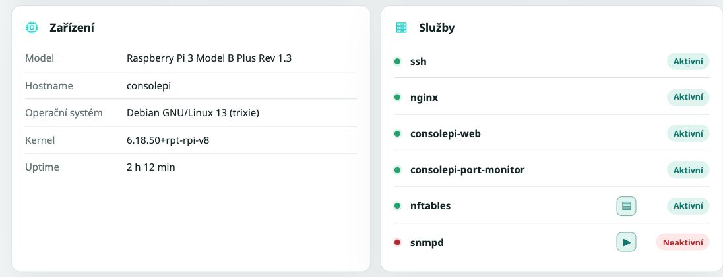

S08 HTTPS certifikát
Testovací RPi používá vlastní podepsaný certifikát CN=consolepi. Správa umožňuje nahrát firemní certifikát. Platnost certifikátu na obrázku neprokazuje důvěryhodnost ani povolené verze TLS. Zdroj: https://192.168.100.124/system?section=security, 6. 10. 2026.

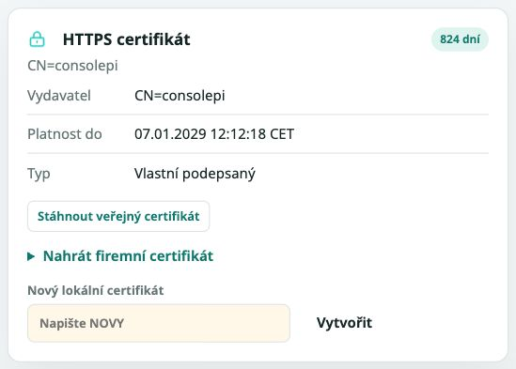

S09 Rozsah logování a retence
Aktivní režim je Pouze události bez obsahu terminálu, retence 30 dní a celkový limit 256 MB. Volbu rozsahu záznamu je nutné posoudit kvůli možnému ukládání citlivých údajů. Zdroj: https://192.168.100.124/system?section=logs, 6. 10. 2026.

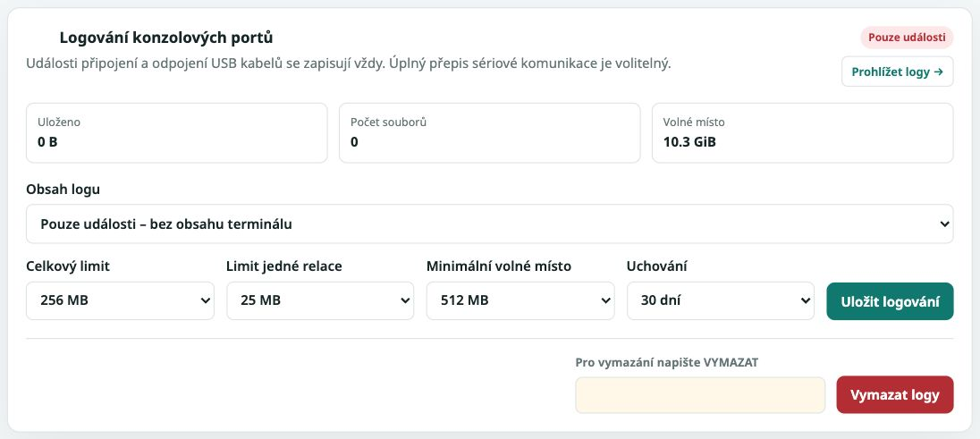

K ověření: web nabízí také Úplný obousměrný přepis – rizikové. Dokumenty uvádějí, že vstup operátora se nezaznamenává. Ověřte shodu posuzované instalace s vydáním 1.9.1 a skutečný rozsah logování.

S10 Šifrovaná záloha a obnova
Formulář odděluje šifrovanou zálohu, obnovu a diagnostiku. Zahrnutí hesel a privátních klíčů není zaškrtnuté. Obnova vyžaduje heslo a potvrzení OBNOVIT; žádná záloha ani obnova nebyla při pořizování spuštěna. Zdroj: https://192.168.100.124/system?section=backup, 6. 10. 2026.

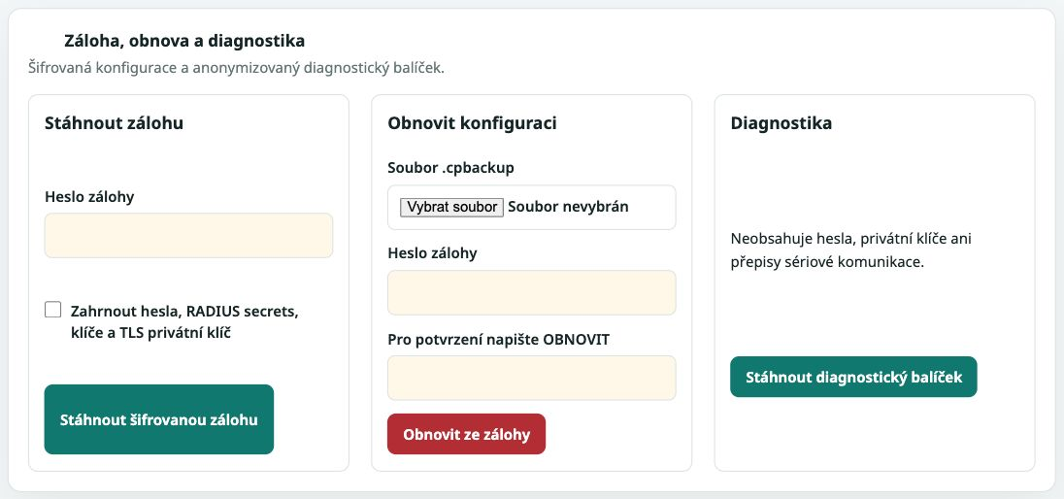

S11 Ověření aplikačního balíčku
Aktualizace ConsolePi+ začíná nahráním souboru .cpiupdate a jeho ověřením. Zobrazený formulář popisuje kontrolu podpisu a součtu; funkčnost odmítnutí neplatného balíčku vyžaduje test. Zdroj: https://192.168.100.124/system?section=maintenance, 6. 10. 2026.

S12 Stav aktualizací operačního systému
Panel OS uvádí stav z poslední kontroly 6. 10. 2026 v 06:41:52 UTC. Jde o okamžitý výsledek kontroly zdrojů APT; instalace a provozní schválení oprav jsou samostatné kroky. Zdroj: https://192.168.100.124/system?section=maintenance, 6. 10. 2026.

S13 Regenerace identity zařízení
Regenerace SSH hostitelských klíčů a HTTPS certifikátu má samostatné potvrzení KLONOVAT. Obrázek ukazuje místo této operace; při dokumentování nebyla spuštěna. Zdroj: https://192.168.100.124/system?section=maintenance, 6. 10. 2026.

S14 Detail sériové konzole
Port 2201 používá účet console a stabilní cestu /dev/consolepi/unassigned-1. Stav Offline odpovídá nepřiřazenému USB kabelu. Vynucení ForceCommand a zákaz tunelů tento formulář neověřuje. Zdroj: https://192.168.100.124/serial/2201, 6. 10. 2026.

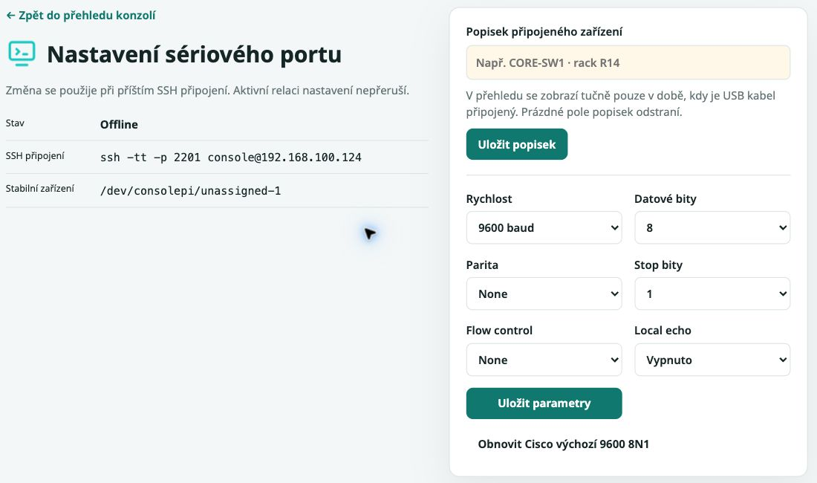

S15 Veřejná stavová stránka
Stavová stránka zobrazuje model RPi, management IP a porty se stavy konzolí. Auditor posoudí přípustnost zveřejněných údajů a dostupnost stránky z jednotlivých síťových segmentů. Zdroj: https://192.168.100.124/, 6. 10. 2026.

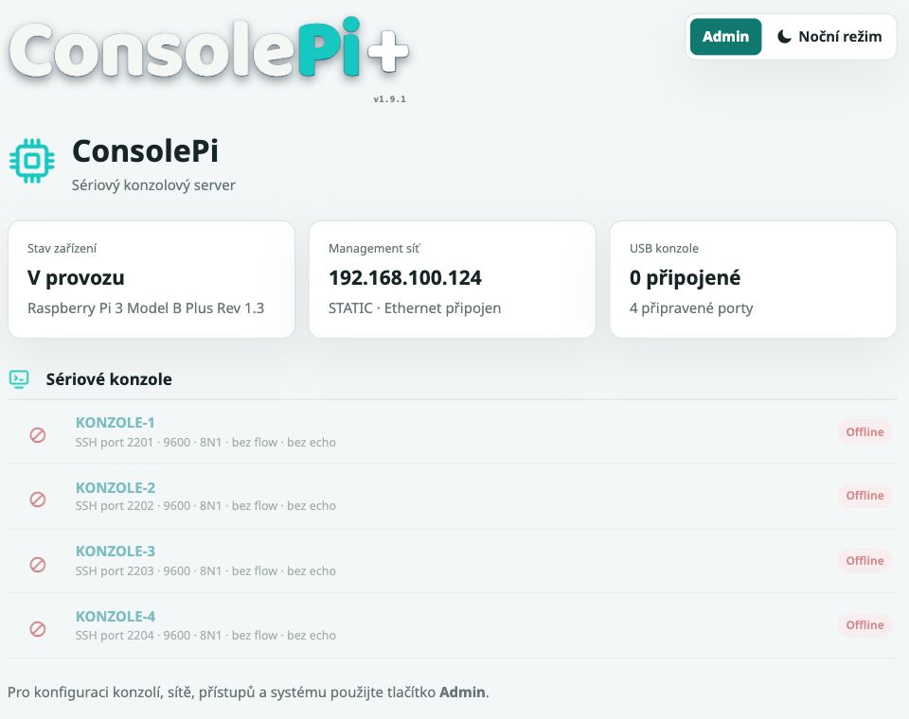

S16 Samostatné heslo webové správy
Změna hesla webu má samostatný formulář a neovlivňuje SSH ani RADIUS. Pole jsou prázdná; screenshot neobsahuje heslo a změna nebyla spuštěna. Zdroj: https://192.168.100.124/system?section=security, 6. 10. 2026.

Syslog rozšíření zdrojů 1.9.1 doplněno 8. 10. 2026
S17 je lokální náhled šablony, nikoli snímek nasazené funkce na RPi. Původní image a archivy z 2. 10. 2026 syslog neobsahují. Místně prošlo 14 kontrol backendu a 6 kontrol webu; akceptační testy 11–22 zůstávají Nevyhodnoceno.

Specifikace | Vzdálený syslog | https://github.com/jiriflos-eng/ConsolePi-Plus/blob/codex/syslog-1.9.1/docs/SYSLOG.md
Implementace a ověření | PR 22 | https://github.com/jiriflos-eng/ConsolePi-Plus/pull/22

S17 Nastavení vzdáleného syslogu
Lokální náhled z 8. 10. 2026: vypnuto, TCP/TLS, port 6514, práh 6, veřejná CA a fronta. Zdroj: šablona system.html, PR 22. Obrázek slouží k orientaci; nedokládá doručení ani akceptaci.

